상품제안서
MOCO 타임리스 레터 시스템 다이어리 | 상품코드: S37977

 |  |  |  |  |  |  | 02-713-8555 | www.synergygift.co.kr
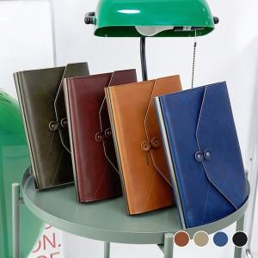

【상세/제작정보】 | ※박인쇄 진행시 금형비 별도 발생 됩니다.​

【인쇄/포장옵션】 | 불박, 금박, 은박 / OPP(비닐)

【공급단가】 | 수량 | 50~ | 100~ | 500~ | 1,000~ | 3,000~
*VAT별도 | 단가 | 9,900원 | 9,670원 | 9,200원 | 8,810원 | 8,650원

【상품 URL】 | https://www.synergygift.co.kr:443/src/goods_detail.php?gdno=37977

